상품제안서
트렌잇 베이직 블루투스 키보드 | 상품코드: F25277

 |  |  |  |  |  |  | 02-412-0044 | www.easy1.co.kr
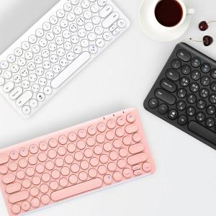

【상세/제작정보】 | 인쇄 및 포장은 50개 이상부터 가능합니다. 인쇄 및 포장시 납기일은 영업일 기준 5-7일 소요 됩니다. 포장지는 금, 은색 포장지 입니다. 배송비는 별도 입니다. 1박스 22개

【인쇄/포장옵션】 | 레이저 / 시판박스

【공급단가】 | 수량 | 20~ | 50~ | 100~ | 300~ | 500~
*VAT별도 | 화이트 | 17,370원 | 17,090원 | 16,680원 | 16,260원 | 15,980원
 | 블랙 | 17,370원 | 17,090원 | 16,680원 | 16,260원 | 15,980원
 | 핑크 | 17,370원 | 17,090원 | 16,680원 | 16,260원 | 15,980원

【상품 URL】 | https://dev.easy1.co.kr:443/src/goods_detail.php?gdno=25277

